場所設定画面
システム名 |  |  | キッズコントロール | 編 |  |  | ドキュメント名 |  |  |  | 工程 |  | 外部設計 |  | 様式 | 基本設計
サブシステム名 |  |  | 場所設定画面 |  |  |  | 機能名 |  |  |  | 作成者 |  |  |  | 作成日付 | 2017-12-18
処理名 |  |  |  |  |  |  |  |  |  |  | 更新者 |  |  |  | 更新日付

１．画面レイアウト
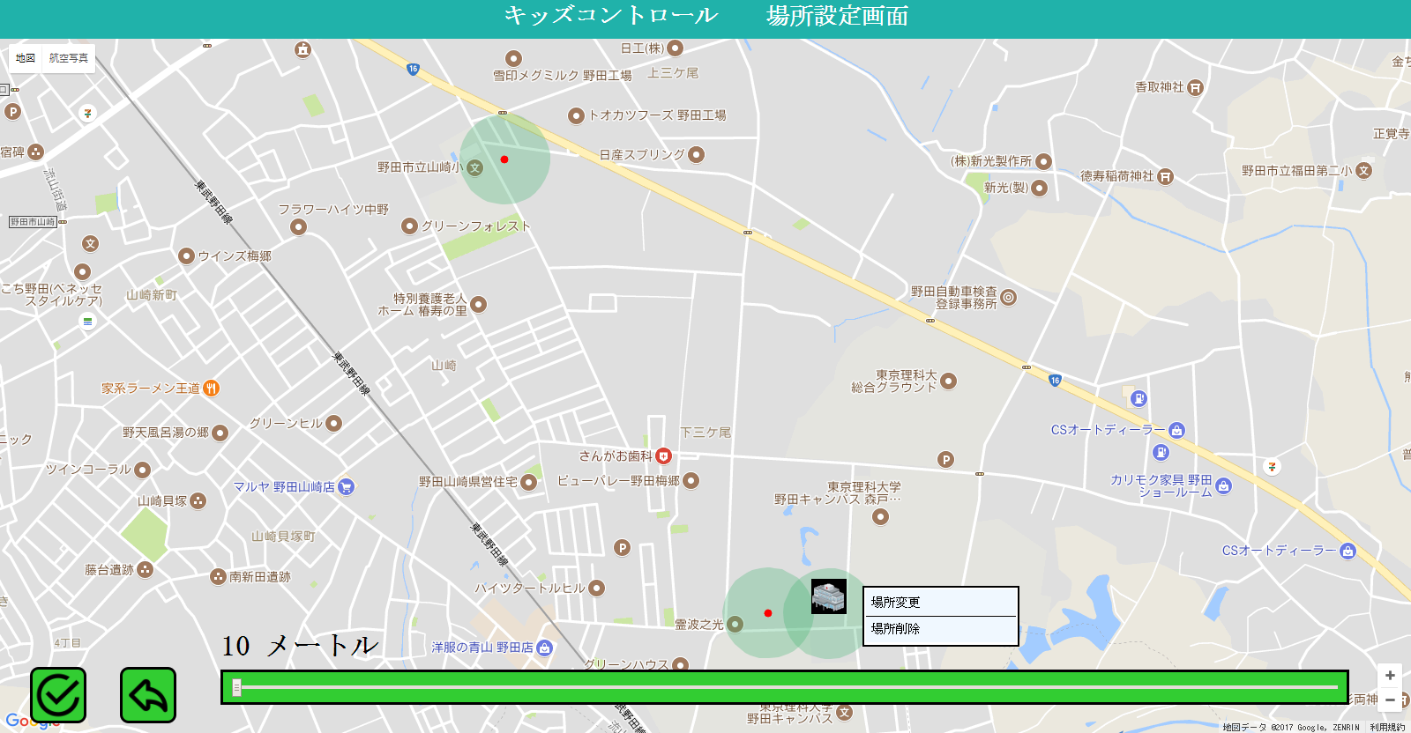
1

4

5

6

6

9

7

2
3

8

 | ・場所編集時
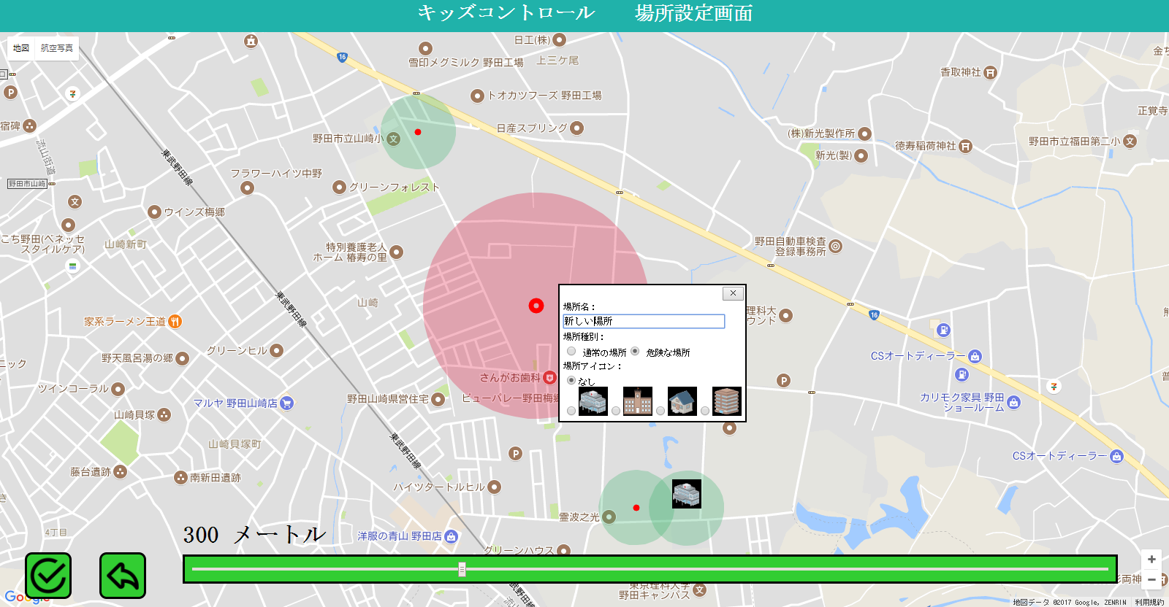

12

10
13

14
11
15

16

２．画面項目

 | 項番 | 項目名 |  |  |  | 概要 |  |  |  | 遷移先 |  |  | 処理

 | 1 | タイトル部 |  |  |  | 「キッズコントロール 場所設定画面」を表示します。

 | 2 | 登録ボタン |  |  |  | 場所情報を登録します。 |  |  |  |  |  |  | 場所登録メニュー（→12）で編集した内容をDBに登録します。 場所名（→14）が未登録の場合、エラーメッセージを表示します。

 | 3 | 戻るボタン |  |  |  | 場所設定画面を閉じます。 |  |  |  |  |  |  | 場所設定画面をウィンドウ（タブ）ごと閉じます。

 | 4 | マップ表示領域 |  |  |  | 地図上にユーザと場所の情報を表示します。 |  |  |  |  |  |  | １）初期表示 メイン画面から、地図の表示範囲とズームの状態を引き継ぎます。
 |  |  |  |  |  |  |  |  |  |  |  |  | ２）左クリック時 クリックした地点に新規の場所を設定します。 場所登録マーカーと場所登録メニューを表示します。
 | 5 | 場所 |  |  |  | 登録されている場所の範囲（座標と半径）を円で示します。 ・通常の場所＝緑、危険な場所＝赤

 | 6 | 場所アイコン |  |  |  | 登録されている場所アイコンを表示します。 ・アイコンなしの場合、マーカーを表示します。 |  |  |  |  |  |  | １）マウスカーソルオン時 場所の名称を表示します。
 |  |  |  |  |  |  |  |  |  |  |  |  | ２）右クリック時 場所編集メニューを表示します。 （→9）
 | 7 | 半径 |  |  |  | 場所編集時、半径を表示します。 |  |  |  |  |  |  | 半径設定バーで選択されている値を数値として表示します。

 | 8 | 半径設定バー |  |  |  | 場所編集時、バーのつまみを動かして半径を設定します。 ・半径は10m～1000mの範囲で、1m単位で設定。 |  |  |  |  |  |  | １）新規の場所の場合 初期値として10mを設定します。
 |  |  |  |  |  |  |  |  |  |  |  |  | ２）場所変更の場合 初期値として登録されている半径を設定します。
 | 9 | 場所編集メニュー |  |  |  | 選択した場所を編集するメニューを表示します。 |  |  |  |  |  |  | １）「場所変更」選択時 選択した場所を編集します。 場所アイコンを場所登録マーカーに変更し、場所登録メニューを表示します。
 |  |  |  |  |  |  |  |  |  |  |  |  | ２）「場所削除」選択時 選択した場所を削除します。 （論理削除）
 | 10 | 場所登録マーカー |  |  |  | 編集中の場所の中心位置を指定するマーカーを表示します。 ・地図上をクリック、またはマーカーをドラッグするとマーカーの座標が移動します。

 | 11 | 場所登録範囲 |  |  |  | 編集中の場所の範囲（座標と半径）を円で示します。 |  |  |  |  |  |  | 半径設定バー（→8）の設定値を反映します。

 | 12 | 場所登録メニュー |  |  |  | 編集中の場所の登録内容を設定するメニューを表示します。

 | 13 | 取消ボタン |  |  |  | 場所の編集を中断し、場所登録メニューを閉じます。

 | 14 | 場所名 |  |  |  | 場所名を入力します。

 | 15 | 場所種別 |  |  |  | 場所種別を選択します。 ・通常の場所／危険な場所

 | 16 | 場所アイコン |  |  |  | 場所アイコンを選択します。 ・「アイコンなし」を選択することも可能です。

３．遷移元一覧

 | 項番 | 遷移元機能 |  |  | 遷移元 |  |  |  | 備考

 | 1 | 場所設定ボタン |  |  |  | メイン画面

４．インターフェース一覧

 | 項番 | 項目名 |  |  | I/O | テーブル名称 |  | 物理名 |  |  |  | データ型 |  | サイズ （byte） | 備考

 | 1 | 場所 |  |  | O | 場所マスタ |  | 場所名称、場所種別、経緯度、半径

 | 2 | 場所アイコン |  |  | O | 場所マスタ |  | アイコン画像ID

 | 3 | 半径 |  |  | O | 場所マスタ |  | 半径

 | 4 | 半径設定バー |  |  | I/O | 場所マスタ |  | 半径 |  |  |  | 数値

 | 5 | 場所登録マーカー |  |  | I/O | 場所マスタ |  | 経緯度

 | 6 | 場所名 |  |  | I/O | 場所マスタ |  | 場所名称 |  |  |  | 可変長文字列 |  | 30 | 全半角

 | 7 | 場所種別 |  |  | I/O | 場所マスタ |  | 場所種別

 | 8 | 場所アイコン |  |  | I/O | 場所マスタ |  | アイコン画像ID |  |  |  |  |  |  | 「なし」を選択した場合はNull

